联系我们 (2)
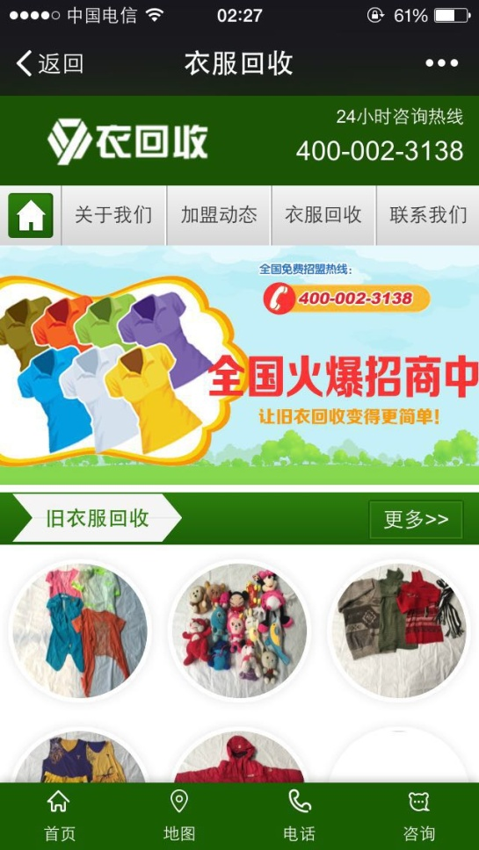
关于我们
LOGO+24小时咨询热线 4001239999

首页图标 | 关于我们 | 合伙人招募 | 行业动态 |  | 联系我们

一张广告图 主要内容有关合伙人招募 点击进去就是合伙人招募流程

〉行业动态〉 |  |  |  |  |  | 更多〉〉

 | 新闻标题 |  |  |  |  | 图片

 | 新闻标题 |  |  |  |  | 图片

 | 新闻标题 |  |  |  |  | 图片

>公司简介> |  |  |  |  |  | 更多〉〉

 | 公司文化、远景、社会责任、团队介绍

>合伙人流程> |  |  |  |  |  | 更多〉〉

 | 项目介绍

 | 加盟条件

 | 加盟流程
>常见问题解答> |  |  |  |  |  | 更多>>

 | 回收的价格怎么样？

 | 如何包装？

 | 如何结款？
上海就依你信息科技有限公司版权所有 服务热线：021--61116669

首页 |  | 成为合伙人（进入表格填写） |  | 员工通道 |  |  | 咨询

这四个底部操作栏（要求固定到底部）

